问题点总结
项目 | 问题点 | 反馈时间 | 图片 | 备注
1 | 机箱侧边无白条 | 3.28
2 | 字体不居中 | 3.28
3 | 广发logo颜色错误 | 3.28 | 如上图 | 广发logo图标红色需要更改，字体也有偏差，做到与广发官方logo完全一致
4 | 昆华logo颜色不对 | 3.31 | 如上图 | 请以我方提供的矢量图为准
5 | 刷卡位名称 | 3.31 |  | 右侧刷卡位标注为非接触式IC卡感应区，是否需要明确能刷什么卡？ 保留现有名称，未来调通的渠道采用贴纸的方式标识。
6 | 纸币入口不锈钢铁板美观性及安全性 | 3.31 |  | 纸币入口不锈钢挡板与外箱并非一体式，挡板边角尖锐，容易划伤手，不锈钢板美观性是否ok？ 建议直接去掉不锈钢板，保留整体白色
7 | 触屏是否需要做防水 | 3.28 |  | 操作面上的触屏四边未做防水，是否需要做防水
8 | 前面板重力支撑角度需减小 | 3.28 |  | 前面板掀起放下之后（小于40度），前面板无力的支撑，会直接砸向机箱，可能会损坏设备
9 | 侧边两块亚克力挡板需到现场安装 | 3.28 |  | 由于运输问题，两个侧边的亚克力挡板需要到医院现场再安装
10 | 发卡口喷成白色 | 3.31 | 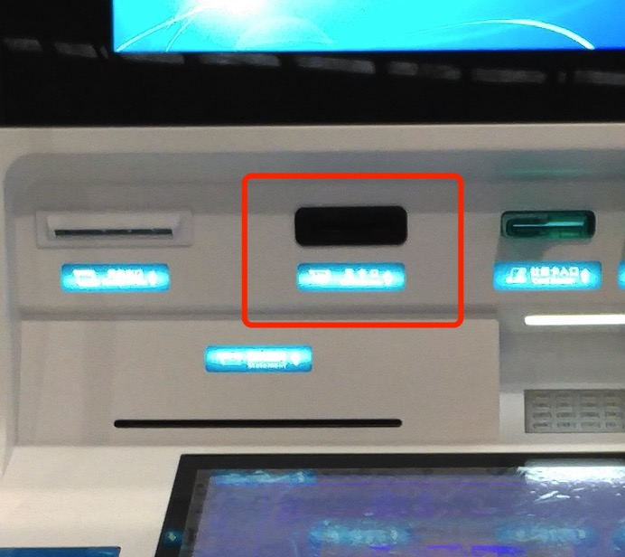 | 黑色换白色
11 | 身份证读卡器、IC卡读卡器加灯条 | 3.31
12 | 电源开关加锁 | 3.31 | 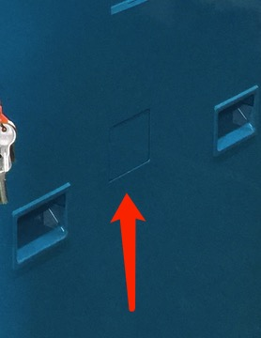 | 侧面电源开关挡板需加锁，以保证不被误触。
13 | 整体做工需加强 | 3.31 | 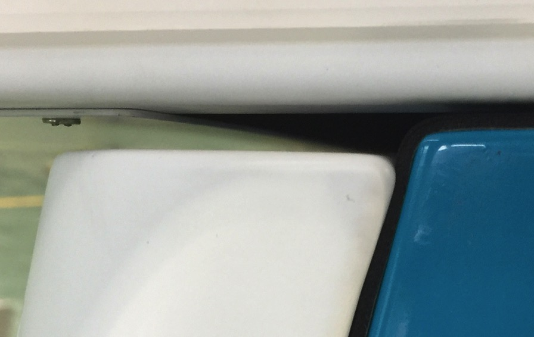 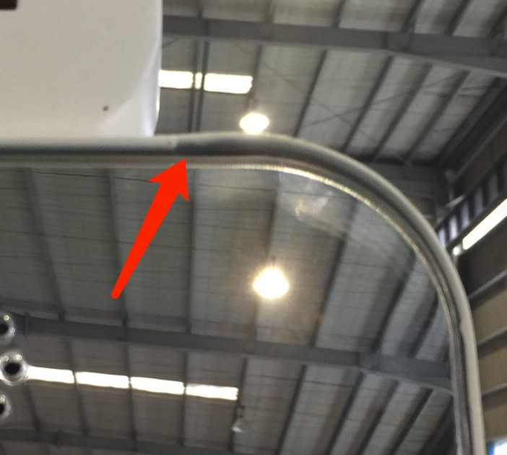 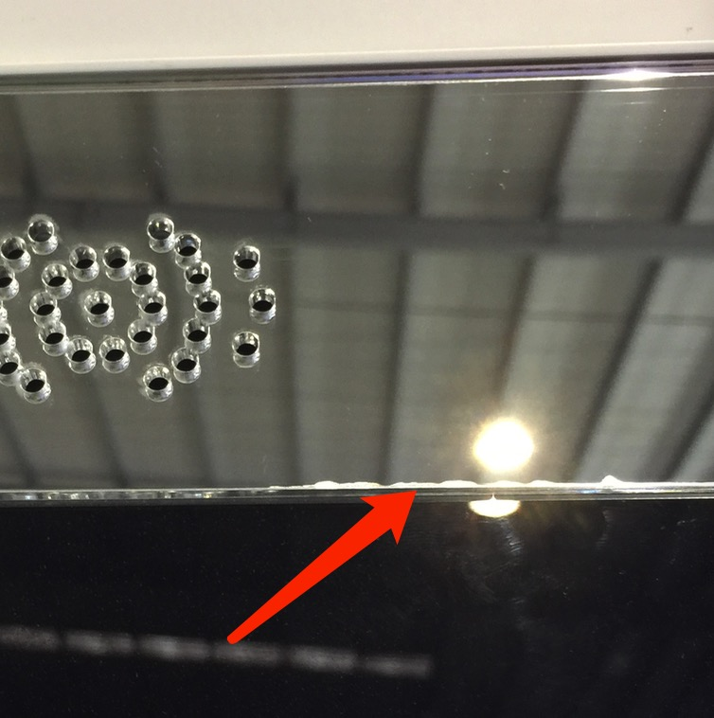 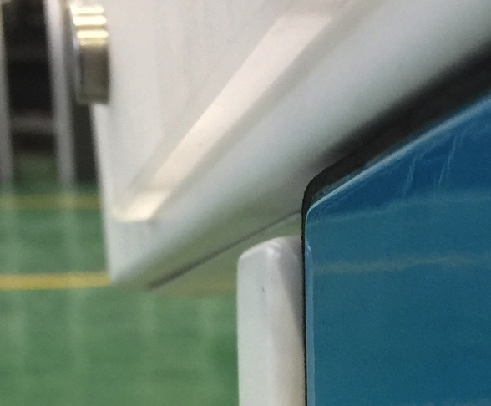 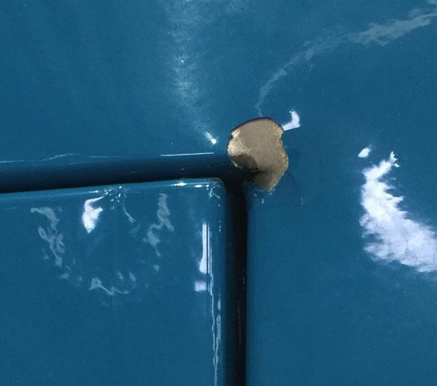 | 面板倒角、上端玻璃切割边线、门缝宽度、门关闭后与机身平整程度等方面都做的不够精细

